エラー番号一覧
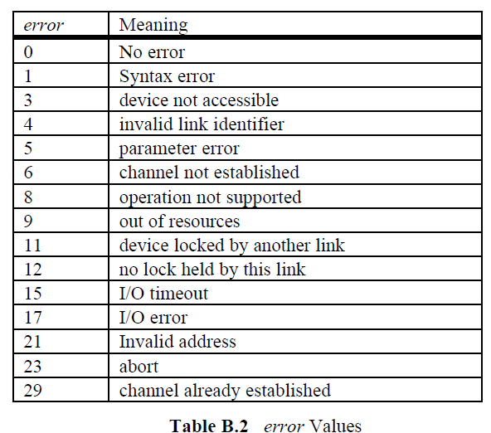
エラー番号 | 意味
0 | エラーなし
1 | 文法エラー
3 | デバイスにアクセスできない
4 | 不正な識別子リンク
5 | 引数エラー
6 | チャネルが確立されていない
8 | 動作未対応
9 | リソースがない
11 | 他のリンクによってロックされたデバイス
12 | このリンクでロックされていない
15 | 入出力タイムアウト
17 | 入出力エラー
21 | 無効なアドレス
23 | 処理を中断した
29 | チャネルが既に確立されている

